상품제안서
동구밭 규조토+설거지워싱바 100g 세트 | 상품코드: F28516

 |  |  |  |  |  |  | 02-412-0044 | www.easy1.co.kr
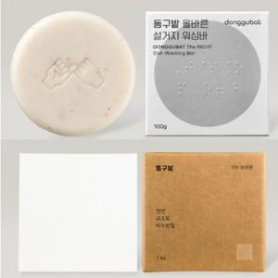

【상세/제작정보】 | 스티커 제작및 부착 비용 별도 문의.

【인쇄/포장옵션】 | / 포장지포장

【공급단가】 | 수량 | 15~ | 100~ | 300~ | 500~ | 1,000~
*VAT별도 | 단가 | 12,000원 | 11,800원 | 11,500원 | 11,290원 | 11,000원

【상품 URL】 | http://www.easy1.co.kr/src/goods_detail.php?gdno=28516

